様式1（R05）
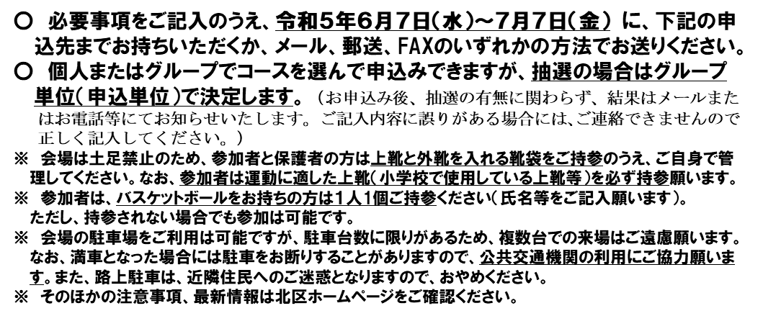
 |  |  |  |  | 様式１
参 加 申 込 書

参加者 | ふりがな 氏 名 | 自 宅 住 所 （ 学 校 名 ） | 学年 | ボール 持参 （〇・✕） | 申込コース （希望するコースを選択）
例 | さっぽろ たろう 札幌 太郎 | 北区北24条西6丁目１-１ ( 〇〇小学校) | 5 | 〇 | ②小学4～6年生(未経験者)
1 |  | （ 小学校）
2 |  | （ 小学校）
3 |  | （ 小学校）
4 |  | （ 小学校）
5 |  | （ 小学校）

保護者 連絡先 | ふりがな 氏 名 | 住 所 電 話 番 号・Ｅメール
代表 |  | （※ 申込結果の連絡先はこちらにご記入ください。） 札幌市 区 電話番号（ － － ） Eメール＿＿＿＿＿＿＿＿＿＿＿＿＿＿＿＿＿＿＿＿

 |  |  |  |  |  | 1 | 〇 | ①小学1～3年生(経験問わず)
 |  |  |  |  |  | 2 | × | ②小学4～6年生(未経験者)
 |  |  |  |  |  | 3 |  | ③小学4～6年生(経験者)
 |  |  |  |  |  | 4
 |  |  |  |  |  | 5
 |  |  |  |  |  | 6

